Árvore de Decisão
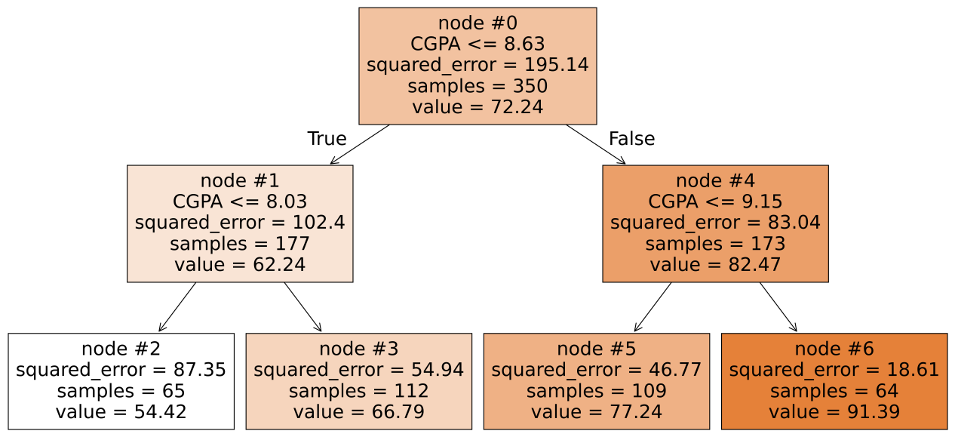
 |  |  |  | Valor Predito | N. Obs. | MSE |  |  |  | MSE (Impurity) | Melhoria (ccp_alpha) | Variável | Importância
 |  |  | Nó 0 (Raiz) | 72.24 | 350 | 195.14
 |  |  |  |  |  |  |  |  | Nó 0 | 195.138 | - | - | -
 |  |  |  |  |  |  |  |  | Nós 1 e 4 | 92.831 | 102.31 | CGPA | 0.71361
 | Valor Predito | N. Obs. | MSE |  |  | Valor Predito | N. Obs. | MSE | Nós 1, 5 e 6 | 69.754 | 23.08 | CGPA | 0.16096
Nó 1 | 62.24 | 177 | 102.4 |  | Nó 4 | 82.47 | 173 | 83.04 | Nós 2, 3, 5 e 6 | 51.771 | 17.98 | CGPA | 0.12543

Nó 2 | 54.42 | 65 | 87.35 |  | Nó 5 | 77.24 | 109 | 46.77 |  |  |  | CGPA | 1.00000

Nó 3 | 66.79 | 112 | 54.94 |  | Nó 6 | 91.39 | 64 | 18.61

